MCD
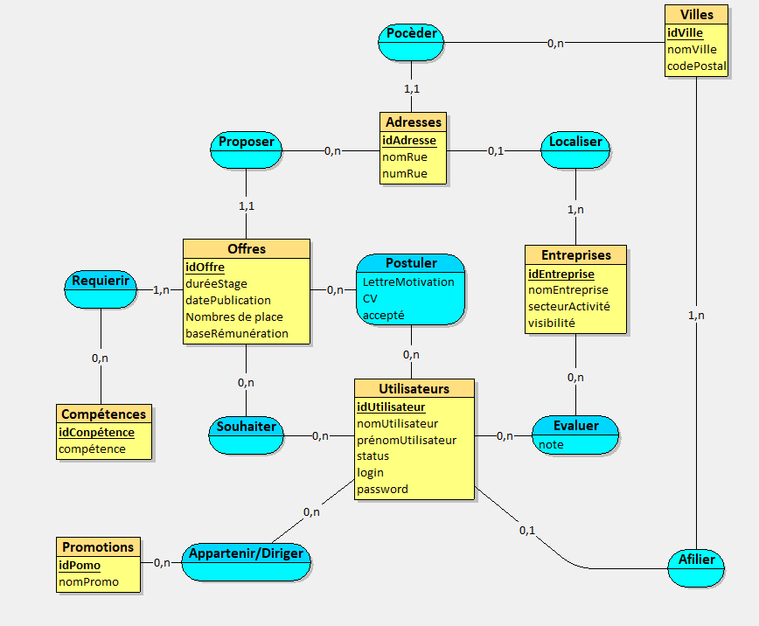
Modèle Conceptuel de données

MLD
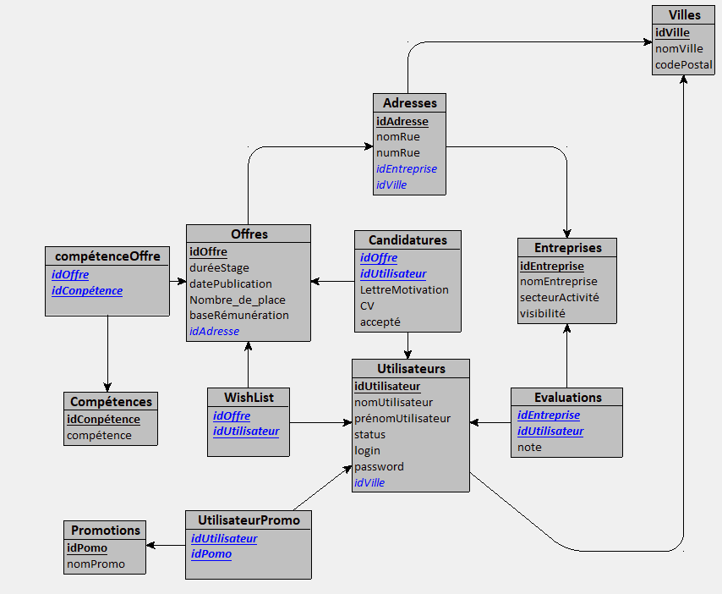
Modèle logique de données

